ต.ค.68
แบบข้อมูลโครงการจัดซื้อจัดจ้างในรอบเดือน พฤศจิกายน 2568 ปีงบประมาณ พ.ศ. 2569
สถานีตำรวจศรีราชา

ลำดับ | งานที่จัดซื้อ | วงเงินที่จัดซื้อ | ราคากลาง | วิธีซื้อ | รายชื่อผู้เสนอราคา | ราคาที่เสนอ | ผู้ได้รับการคัดเลือก | ราคาที่ตกลง ซื้อหรือจ้าง | เหตุผลที่คัดเลือก | เลขที่และวันที่ของสัญญา
 | หรือจัดจ้าง | หรือจัดจ้าง |  | หรือจ้าง |  |  |  |  | โดยสรุป | หรือข้อตกลงในการซื้อหรือจ้าง
1 | ค่าเช่าเครื่องถ่าย | 2,500.00 | 2,500.00 | เฉพาะเจาะจง | บริษัท เมธานนท์ ออฟฟิศ | 2,500.00 | บริษัท เมธานนท์ ออฟฟิศ | 2,500.00 | มีคุณสมบัติถูกต้องครบถ้วน | สัญญาสั่งจ้างที่ 3/2569 31 ต.ค.68
 |  |  |  |  | โปรดักส์ จำกัด

2 | ค่าจ้างเหมาทำความสะอาด | 12,600.00 | 12,600.00 | เฉพาะเจาะจง | จ้างบุคคลธรรมดา | 12,600.00 | จ้างบุคคลธรรมดา | 12,600.00 | มีคุณสมบัติถูกต้องครบถ้วน | สัญญาสั่งจ้างที่ 4/2569 31 ต.ค.68
 |  |  |  |  | ( น.ส.มยุรี หมายสำราญ )

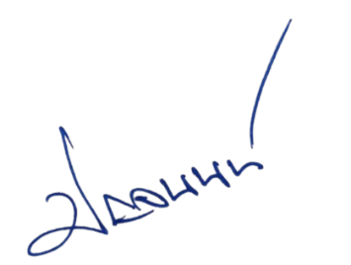

ตรวจแล้วถูกต้อง
พ.ต.อ.
( ปัญจนนท์ วิจิตรโท )
ผกก.สภ.ศรีราชา

